Tabelle1
Berechnungstool

Bitte füllen sie die gelben Felder aus!

Verkaufspreise
Cocktails alkoholfrei | 7.00 € |  | 20% | Anteil alkoholfreier Cocktails
Cocktails mit Alkohol | 8.00 € |  |  | (erfahrungsgemäß bei ca. 20 %)

Mietkomponenten | falls erwünscht bitte "x" eintragen
Cocktailbar Grundausstattung | x | 215.00 €
Tiefkühltruhe |  | 36.00 €
Mobiles Waschbecken |  | 36.00 €
Thekenelement links |  | 36.00 €
Thekenelement rechts |  | 36.00 €
Verkaufsanhänger inkl. Thekenelement & Waschbecken | x | 180.00 €

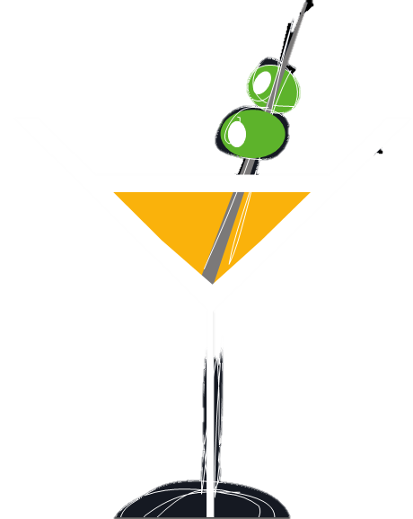
Transportkosten
Entfernung 79232 March - Veranstaltungsort | 10 | km | 1.19 €
Transportkosten | 47.60 €

Summe einmaliger Kosten (brutto) | 442.60 €

Varibale Kosten
Preis pro Cocktail (alkoholfrei) | 2.89 €
Preis pro Cocktail (mit Alkohol) | 3.49 €
Trinkhalm (pro Cocktail) | 0.04 €
Crushed Ice (pro Cocktail) | 0.30 €

Mindestabnahme Menge pro Tag | 200 | Cocktails

Veranstaltungstage | 1
geschätzte Anzahl Cocktails pro Tag | 200 |  | Hinweis:
Umsatz | 1,560.00 €
Summe einmalige Kosten | 442.60 € |  | Das Berechnungstool dient zur groben Orientierung. Preise für Trinkhalme und Eis können je nach Verbrauchsmenge abweichen. Alle Angaben ohne Gewähr.
Summe variable Kosten | 741.59 €
Kosten gesamt (netto) | 995.12 €
MwSt. 19 % | 189.07 €
Kosten gesamt (brutto) | 1,184.19 €
zu erwartender Gewinn | 375.81 €

